例
 |  | 事業復活支援金 計算シート

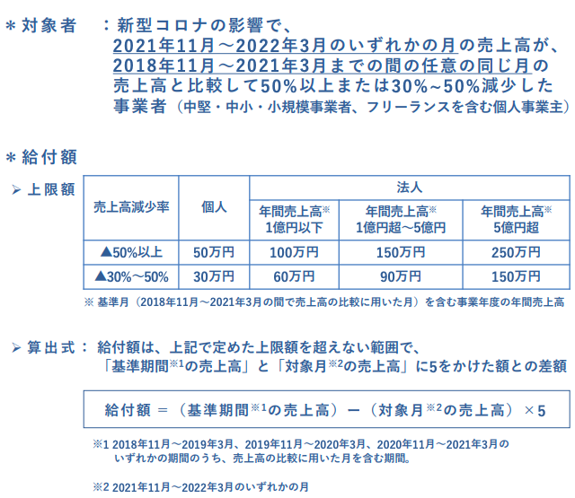

 | 対象月 | 2021-2022 | 2021-11-01 | 2021-12-01 | 2022-01-01 | 2022-02-01 | 2022-03-01 | 合計
 |  | 売上 |  |  |  |  |  | 0
 | 基準月 | 2020-2021 | 2020-11-01 | 2020-12-01 | 2021-01-01 | 2021-02-01 | 2021-03-01 | 合計
 |  | 売上 |  |  |  |  |  | 0
 |  | 2019-2020 | 2019-11-01 | 2019-02-01 | 2020-01-01 | 2020-02-01 | 2020-03-01 | 合計
 |  | 売上 |  |  |  |  |  | 0
 |  | 2018-2019 | 2018-11-01 | 2018-12-01 | 2019-01-01 | 2019-02-01 | 2019-03-01 | 合計
 |  | 売上 |  |  |  |  |  | 0

期間計算 |  | ３か年最大売上 | 0 | 0 | 0 | 0 | 0
 |  | 最大売上減少率 | #DIV/0! | #DIV/0! | #DIV/0! | #DIV/0! | #DIV/0!

判定 |  | 全期間最大売上減少 | #DIV/0! |  | 受給判定 | #DIV/0!

給付額基礎 |  | 給付額算定 | 基準期間売上 |  | ☚５か月分を入力
 |  |  | 対象月売上 |  | 単月売上を入力☚5倍されます
 |  |  | 給付額基礎 | 0

年商規模 |  | 基準期間の状況 |  | 年商1億円超〜5億円 |  | ☚ダイアログ選択 | 個人事業主
 |  |  |  |  |  |  | 年商1億円以下
右表より |  | 給付上限額 |  |  |  |  | 年商1億円超〜5億円
 |  | ※上の給付額基礎額と、右の上限額を確認し、手入力ください。 |  |  |  |  | 年間売上高5億円超

